상품제안서
지니큐 자동 회전 탁상용 엔틱선풍기 | 상품코드: S27496

 |  |  |  |  |  |  | 02-713-8555 | www.synergygift.co.kr
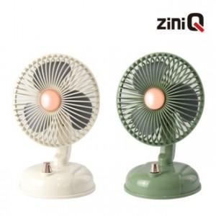

【상세/제작정보】

【인쇄/포장옵션】 | 레이저 / 포장지포장

【공급단가】 | 수량 | 20~ | 50~ | 100~ | 500~ | 1,000~
*VAT별도 | 올리브 | 19,290원 | 18,200원 | 17,600원 | 16,500원 | 16,200원
 | 아이보리 | 19,290원 | 18,200원 | 17,600원 | 16,500원 | 16,200원

【상품 URL】 | https://www.synergygift.co.kr:443/src/goods_detail.php?gdno=27496

